Sheet1
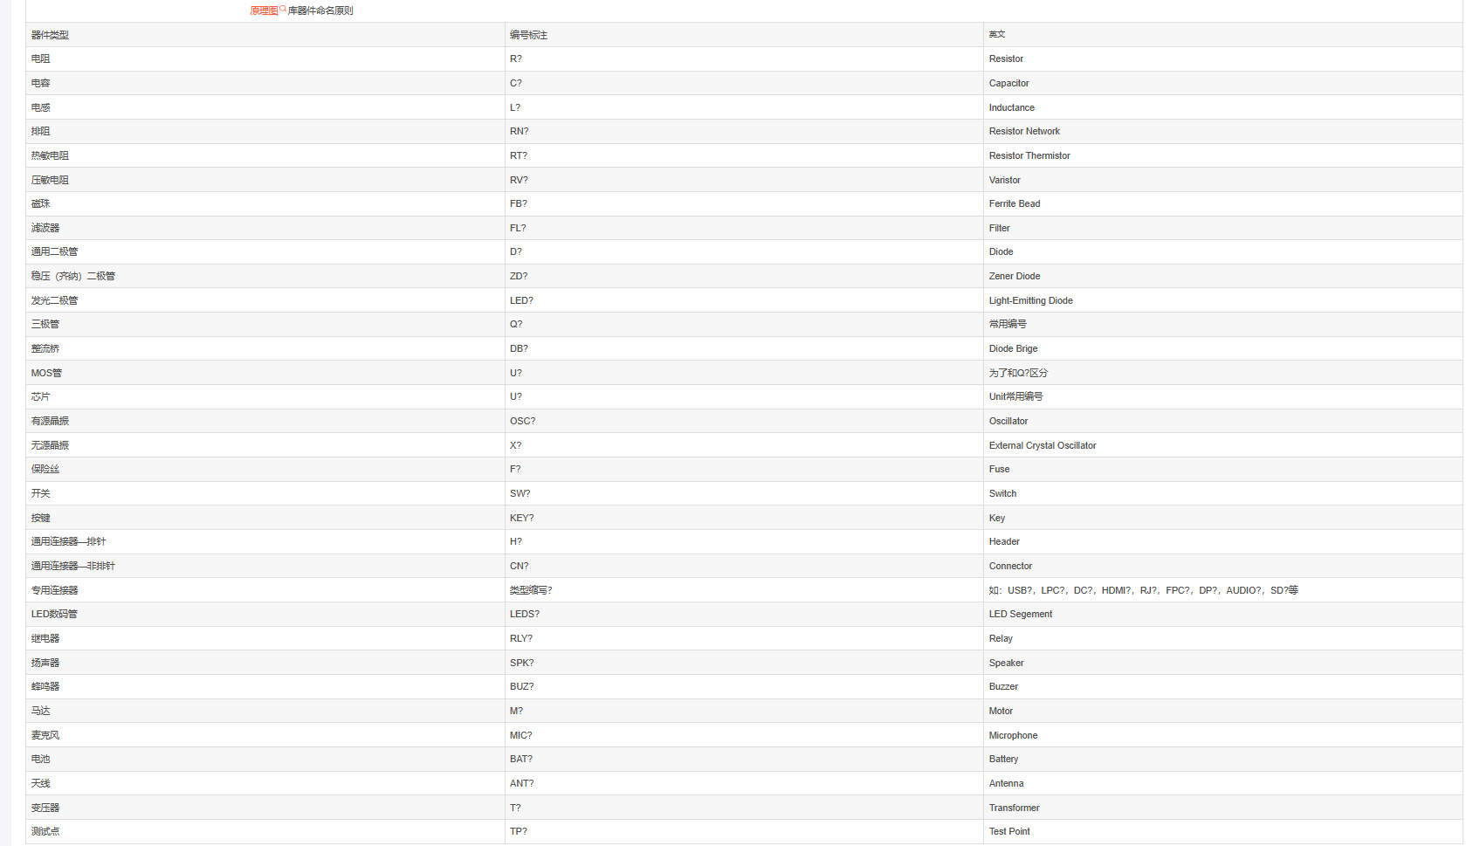
元器件原理图库命名规则
大类名称 | 原理图封装名称 | 器件类型
电阻类：R | R_POT | 三引脚可调电阻
 | R_PTC | 热敏电阻、温敏电阻(PTC)注1
 | R_PTCV | 复合型热敏电阻(PTC)注1
 | R_PTCXX | 热敏电阻阵列(PTC)注1，(XX表示PTC的个数)
 | R_RES | 片阻、金属膜电阻、精密电阻、贴片金属膜电阻、线绕电阻、金属氧化膜电阻、水泥电阻等
 | R_RP | 两引脚可调电阻
 | R_RV | 包括压敏电阻(RV)注1
电容类：C | C_DP | 无极性片容、瓷介电容、聚酯电容、R82金属化薄膜电容等
 | C_SP | 电解电容、钽电容、超级电容等
电感类：L | L_CT | 电流互感器
 | L_CZ | 磁珠
 | L_JP | 鉴频器
 | L_L | 电感
 | L_FILTERX | 线圈式滤波器
 | L_COUPLERX | 耦合电感(X表示绕组个数)
 | L_LT | 陶瓷滤波器
 | L_PT | 电压互感器等
 | L_ZZ | 中周
二极管类：D | D_BACKX | 背光(X表示背光引脚数)
 | D_BRG | 整流桥
 | D_DDA | 共阳极双开关二极管
 | D_DDAK | 共阴阳双开关二极管
 | D_DDK | 共阴极开关二极管
 | D_DS | 整流二极管、开关二极管等
 | D_IR | 红外接收头
 | D_IT | 红外发射管
 | D_LED | 发光二极管
 | D_LEDD | 双色发光二极管
 | D_LEDDA | 共阳极双色发光二极管
 | D_LEDDK | 共阴极双色发光二极管
 | D_PHOTO | 光敏二极管
 | D_DIGX | 数码管(X表示数码管的位数)
 | D_TVS | 瞬变二极管
 | D_U_XXX IC | 封装类二极管如二极管整列等(XXX表示器件型号或型号简称)
 | D_ZENER | 稳压二极管
晶体管类：Q | Q_NPN_NPN | NPN三极管
 | Q_PNP_PNP | PNP三极管
 | Q_IGFETNH | 耗尽型N沟道绝缘栅场效应管
 | Q_IGFETPH | 耗尽型P沟道绝缘栅场效应管
 | Q_IGFETNZ | 增强型N沟道绝缘栅场效应管
 | Q_IGFETPZ | 增强型P沟道绝缘栅场效应管
 | Q_JFETN | 结型N沟道场效应管
 | Q_JFETP | 结型P沟道场效应管
 | Q_PHOTON_NPN | NPN型光敏三极管
 | Q_PHOTOP_PNP | PNP型光敏三极管
 | Q_TRIAC | 可控硅
 | Q_U_XXX IC | 封装类三极管和IC封装类场效应管如三极管整列、多引脚场效应管等(XXX表示器件型号或简称)
晶振类：CRY | CRY_J | 晶振
 | CRY_Z | 钟振
IC类：U | U_C_XXX CPU | (MWA)(XXX表示型号或者型号简称)
 | U_D_XXX | 液晶驱动(MWG)
 | U_M_XXX | 计量芯片(MWC)
 | U_O_XXX | 运算放大器类(MWE)；数字集成电路类(MWD)；
 | U_P_XXX | 电源类芯片(MWH)
 | U_S_XXX | 存储芯片(MWB)(XXX表示型号或者型号简称)
 | U_T_XXX | 通信类芯片(MWF、MWJ)(包括、RS485、RS232、载波、无线等)
 | U_Z_XXX | 其他类芯片：A/D转换器(MWK)；光耦(MWL)；时钟芯片等(MWY)；
连接器类：J | J_CONXXX | 单排插针、单排插座(XXX表示引脚数量)
 | J_CONXXXx2 注1 | 双排插针、双排插座(XXX表示引脚数量)
 | J_XXX | 其他连接器类器件(XXX:器件型号或者型号简称)
开关类：K | K_JIL1AB | 单线圈磁保持一组常开一组常闭
 | K_JIN1A | 单线圈一组常开
 | K_JIN1B | 单线圈一组常闭
 | K_JIN1C | 单线圈一组转换
 | K_JIN2C | 单线圈两组切换
 | K_SW | 按钮开关
 | K_SWD | 微动开关
液晶类：Y | Y_LCDXXX/XX/XXX | 段式液晶原理图封装命名规则：Y_LCD引脚数量/COM脚数量/COM0(或者COM1引脚编号)
变压器类：T | T_TXX/XX/XX | 线性变压器：T_T绕组数量/高压绕组引脚编号1/高压绕组引脚编号2：
 | T_KXX/XX | 开关变压器：T_K初级绕组个数/次级绕组个数
 | T_NXX/XX | 网络变压器：T_N变压器个数/每个变压器绕组个数
 | T_SXX/XX | 隔离变压器：T_S初级绕组个数/次级绕组个数
其他类：Z | Z_F | 蜂鸣器(F)注1
 | Z_B | 电池(B)注1
 | Z_YS | 防雷管(YS)注1
注1：XXXX代表具体的器件型号 注2：对于器件类型栏中后面以括号加字母方式标注的器件，器件原理图封装命名时使用大类名称作为类名，而在器件原理图封装的参数设置时，dfault栏中使用括号中的字母作为类名。
 |  |  | https://wenku.baidu.com/view/bb97150c76c66137ee061962.html?_wkts_=1688005627643
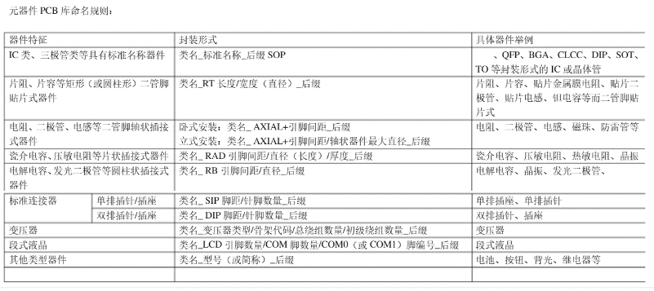
 |  |  | https://blog.csdn.net/u011816009/article/details/111601311

 |  |  | https://www.elecfans.com/soft/162/2017/20170822540770.html#:~:text=%E6%9C%AC%E6%A0%87%E5%87%86%E8%A7%84%E5%AE%9A%E4%BA%86%E5%8E%9F%E7%90%86%E5%9B%BE%E8%AE%BE%E8%AE%A1%E4%B8%AD%E6%89%80%E4%BD%BF%E7%94%A8%E7%9A%84%20%E5%85%83%E5%99%A8%E4%BB%B6%20%E5%B0%81%E8%A3%85%E5%BB%BA%E5%BA%93%E5%90%8D%E7%A7%B0%E5%8F%8A%E5%91%BD%E5%90%8D%E7%AD%89%E5%9F%BA%E6%9C%AC%E8%A6%81%E6%B1%82%E3%80%82%20%E6%9C%AC%E8%A7%84%E8%8C%83%E9%80%82%E7%94%A8%E4%BA%8E%E9%A6%99%E5%B1%B1%E8%A1%A1%E5%99%A8%E6%89%80%E6%9C%89%20%E4%BA%A7%E5%93%81%20%E5%8E%9F%E7%90%86%E5%9B%BE%E8%AE%BE%E8%AE%A1%E9%A1%B9%E7%9B%AE%E3%80%82%20%E6%B3%A8%EF%BC%9A1.%E5%B0%8F%E5%BD%A2%20%E6%99%B6%E4%BD%93%E7%AE%A1,%E3%80%81%E4%B8%89%E6%9E%81%E7%AE%A1%E3%80%81%E5%9C%BA%E6%95%88%E5%BA%94%E7%AE%A1%E3%80%82%202.%E5%91%BD%E5%90%8D%E8%A7%84%E5%88%99%E4%B8%AD%E6%B6%89%E5%8F%8A%E7%9A%84%E5%B0%BA%E5%AF%B8%20%E8%A7%84%E6%A0%BC%20%E7%9A%84%E7%89%B9%E5%BE%81%20%E5%8F%82%E6%95%B0%20%E9%87%87%E7%94%A8%E4%BA%86%E5%85%AC%E5%88%B6%E5%8D%95%E4%BD%8D%EF%BC%88mm%EF%BC%89%E3%80%82%203.%E4%B8%B4%E6%97%B6%E5%BA%93%EF%BC%9A%E8%BF%98%E6%9C%AA%E7%A1%AE%E5%AE%9A%EF%BC%88%E6%9C%AA%E7%AD%BE%E8%A7%84%E6%A0%BC%E6%89%BF%E8%AE%A4%E4%B9%A6%EF%BC%89%E7%9A%84%E7%94%B5%E5%AD%90%E5%85%83%E5%99%A8%E4%BB%B6%E5%8E%9F%E7%90%86%E5%9B%BE%E5%BA%93%E3%80%82%20%E5%8E%9F%E7%90%86%E5%9B%BE%E5%85%83%E4%BB%B6%E5%BA%93%E5%91%BD%E5%90%8D%E8%AE%BE%E8%AE%A1%E8%A7%84%E8%8C%83%E3%80%82

 |  |  | https://blog.csdn.net/HP_C2H2/article/details/141996277

 |  |  | https://blog.csdn.net/yoyoic/article/details/105514424

